상품제안서
티티 티스푼 포크 실버 VIP 10P | 상품코드: S41001

 |  |  |  |  |  |  | 02-713-8555 | www.synergygift.co.kr
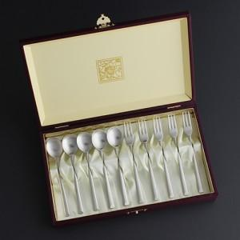

【상세/제작정보】 | <p><span style="font-size: 14pt;">※ 레이저 인쇄는 스푼포크 뒷면에 인쇄됩니다.</span></p><p><span style="font-size: 14pt;">※ 케이스인쇄 별도 문의​</span>&nbsp;</p>

【인쇄/포장옵션】 | 레이저 / 포장지포장

【공급단가】 | 수량 | 20~ | 100~ | 300~ | 500~ | 1,000~
*VAT별도 | 단가 | 19,500원 | 19,200원 | 18,750원 | 18,000원 | 17,250원

【상품 URL】 | https://synergygift.co.kr:443/src/goods_detail.php?gdno=41001

